peticiones registradas
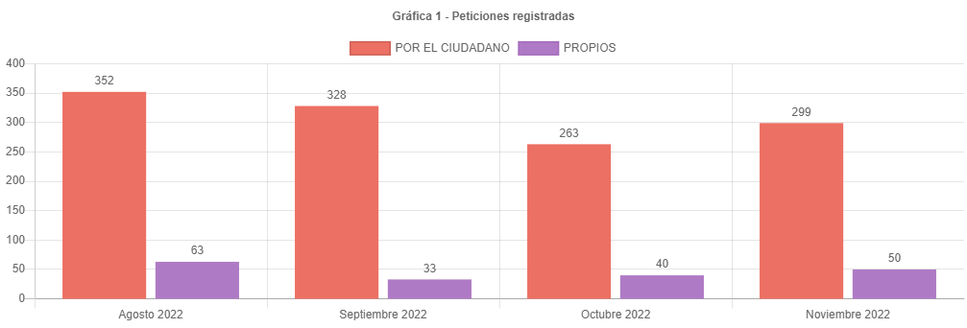

canal de atencion
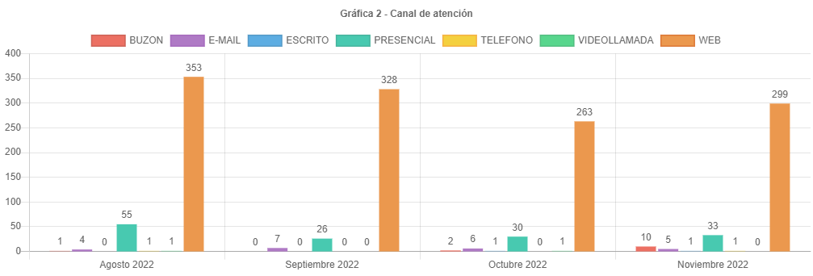

participacion tipologias
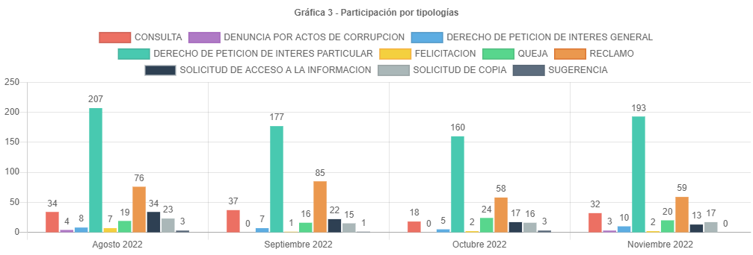

subtemas periodo
SUBTEMAS PERIODO
 | Total
ATENCION Y SERVICIO A LA CIUDADANIA | 182
TRAMITES MORAS PRIORIDADES | 40
ATENCION DE SERVICIOS | 24
PLUSVALIA | 23
CAMBIO DE PROPIETARIO O POSEEDOR | 18
SOLICITUD COPIA DE DOCUMENTO | 18
CERTIFICADO DE CABIDA Y LINDEROS | 17
CENSO INMOBILIARIO | 15
GESTION DEL TALENTO HUMANO | 12
CERTIFICACIONES MANUALES | 11
ENGLOBE / DESENGLOBE | 9
REVISION DE AVALUO | 7
CERTIFICACION CATASTRAL | 5
REQUERIMIENTOS DE NOMENCLATURA | 5
AVALUO CATASTRAL | 4
NORMATIVIDAD | 4
RECTIFICACION DE ESTRATO USO Y DESTINO | 4
TRASLADO A ENTIDADES NACIONALES Y/O TERRITORIALES | 4
IMPUESTOS | 3
INCORPORACION DE CONSTRUCCION PH / NPH | 3
RECURSOS | 3
ATENCION PLANOTECA | 2
ATENCION TIENDA CATASTRAL | 2
CERTIFICADO DE INSCRIPCION EN EL CENSO CATASTRAL | 2
INFORMACION CARTOGRAFICA | 2
RECTIFICACION DE AREA CONSTRUIDA PH / NPH | 2
ASIGNACION DE NOMENCLATURA | 1
ATENCION SERVIDORES RED CADE | 1
FALLAS TECNOLOGICAS DE RED Y CONECTIVIDAD | 1
INSCRIPCION DE PREDIOS O MEJORAS NUEVA INCORPORACION | 1

traslados no competencia
TRASLADOS POR NO COMPETENCIA
 | Total
SECRETARIA DE HACIENDA | 19
SECRETARIA DE PLANEACION | 12
SECRETARIA DE GOBIERNO | 7
IDU | 4
DEFENSORIA DEL ESPACIO PUBLICO | 3
ACUEDUCTO - EAAB-ESP | 2
CODENSA | 1
SECRETARIA DE AMBIENTE | 1
SECRETARIA DE INTEGRACION SOCIAL | 1
SECRETARIA DE SALUD | 1
VANTI | 1

cerradas mismo periodo
 | Cerradas Mismo Periodo
SUBGERENCIA DE PARTICIPACION Y ATENCION AL CIUDADANO | 226
SUBGERENCIA DE INFORMACION FISICA Y JURIDICA | 44
ENTREGAS | 7
SUBGERENCIA DE INFORMACION ECONOMICA | 6
SUBGERENCIA DE TALENTO HUMANO | 4
GERENCIA DE INFORMACION CATASTRAL | 3
SUBGERENCIA ADMINISTRATIVA Y FINANCIERA | 3
OFICINA DE CONTROL DISCIPLINARIO INTERNO | 2
GERENCIA JURIDICA | 1
SUBGERENCIA DE OPERACIONES | 1

cerradas otros periodos
 | Cerradas Otro Periodo
SUBGERENCIA DE INFORMACION FISICA Y JURIDICA | 56
SUBGERENCIA DE PARTICIPACION Y ATENCION AL CIUDADANO | 51
ENTREGAS | 4
SUBGERENCIA DE INFORMACION ECONOMICA | 4
GERENCIA DE INFORMACION CATASTRAL | 3
SUBGERENCIA DE CONTRATACION | 3
SUBGERENCIA ADMINISTRATIVA Y FINANCIERA | 2
SUBGERENCIA DE TALENTO HUMANO | 2
CENTRO DE DOCUMENTACION | 1
GERENCIA DE TECNOLOGIA | 1
GERENCIA JURIDICA | 1

participacion localidad
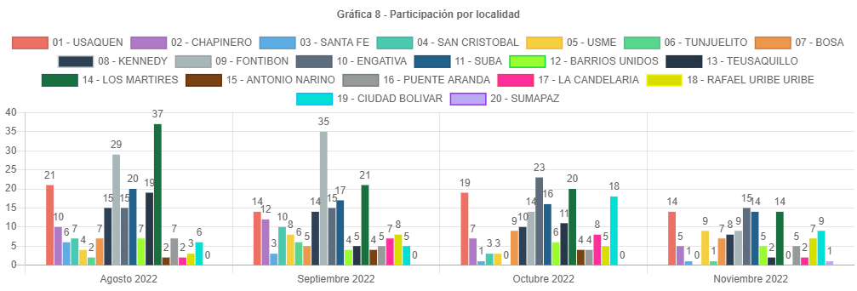

participacion estrato
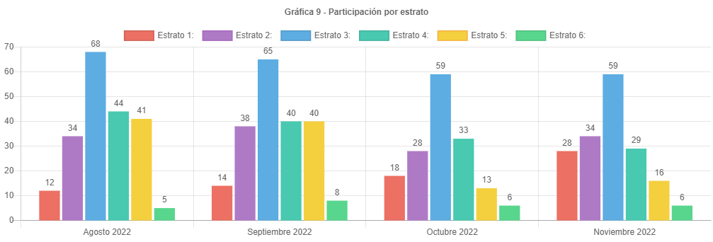

participacion tipo requirente
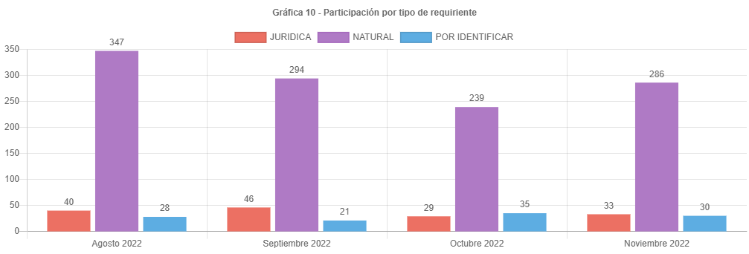

PARTICIPAC CALID REQUIRENTE
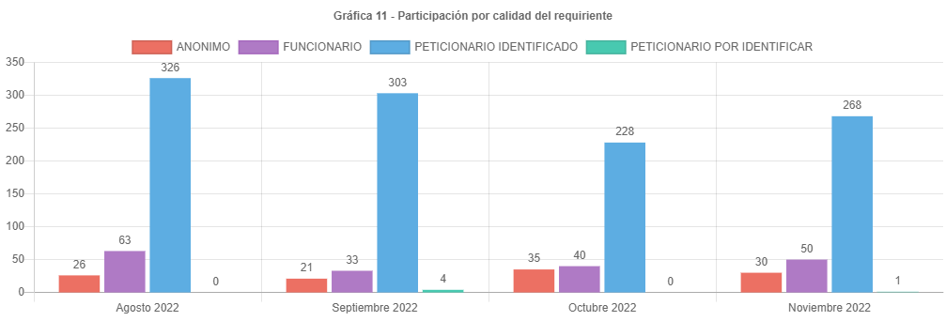

analisis
ANÁLISIS PETICIONES BOGOTA TE ESCUCHA NOVIEMBRE DE 2022
Las respuestas de las peticiones atendidas en el mes de noviembre de 2022 emitidas por la UAECD atienden el criterio de OPORTUNIDAD, por lo cual todas las PQRS gestionadas en el periodo cumplieron con los términos legales establecidos de la siguiente manera:
•Los traslados por no competencia fueron atendidos en un término de 5 días.
•Las solicitudes de información y de copias se atendieron en menos de 20 días.
•Las consultas en menos de los 35 días y los derechos de petición, reclamos, felicitaciones quejas y sugerencias fueron resueltos en un tiempo menor de 30 días.
Las peticiones registradas por el ciudadano presentaron un incremento de 263 en octubre a 299 en noviembre, aproximadamente el 13.69 % más.
El principal canal de recepción de PQRS ciudadanas fue el sistema Bogotá te Escucha, seguido del canal presencial; dado que los canales con mayor acceso al ciudadano son la página de Bogotá te escucha y el canal presencial. Por otra parte, por el correo electrónico se recibieron 5 requerimientos, Cabe aclarar que, en el informe, para este mes, solo se recibió una petición por el canal escrito.
La tipología más representativa fue el derecho de petición de interés particular el cual permitió al ciudadano solicitar diferentes trámites y servicios a cargo de la UAECD; siendo los temas más relevantes los correspondientes a atención y servicio a la ciudadanía, representando un 55.30% respecto a los demás temas, donde los usuarios consultaron temas varios sobre como solicitar trámites a Catastro, y el tema de cambios de propietario o poseedor. (cambio de nombre).
El número de reclamos aumento de 58 a 59, representando un incremento insignificante respecto al mes anterior, solo 1.74%.
Estos reclamos estuvieron relacionados principalmente con la no respuesta oportuna a trámites del Sistema Integrado de Información Catastral.
Se esperaba que el número de peticiones siguiera disminuyendo lo cual no sucedió para noviembre, esto pensando que los términos para cancelar el impuesto predial ya se habían vencido, razón que en los meses anteriores generara un descontento en el incremento de los avalúos catastrales, ocasionando las solicitudes de revisión de avalúo y teniendo en cuenta que la mayor cantidad de contribuyentes ya han cancelado el predial.
Los temas más representativos son Atención y servicio a la ciudadanía, atención de servicios, representando un 63.61 % respecto al resto de temas.
La mayor cantidad de traslados por no competencia se realizó hacia la SHD representando un 36.53 % del total de traslados.
La mayor cantidad de tiempo promedio en la respuesta a tramites se dio en la Subgerencia de información física y jurídica siendo de 12.33 días en la respuesta de consulta respecto a quejas.
La localidad con mayor participación en las peticiones es Engativá con 15 reportada para noviembre de 2022, es importante anotar que no todos los usuarios reportan el lugar donde viven.
El estrato más representativo es el tres, con 59 reportado.
El incremento de las peticiones registradas por la entidad se debe a que el usuario atendido por los diferentes canales solicita la radicación de su reclamo o petición al funcionario que atiende, quien registra su petición en el sistema BTE y estas han aumentado en la proporción en la que quedan rezagos del pago del impuesto predial y el afán de obtener respuestas por parte de las radicaciones va aumentando a medida que se aproxima el cierre de la base de datos como preparación para el traslado de la misma a hacienda.
Es importante anotar que se ha venido informando a las áreas mediante correos electrónicos, los tiempos en los cuales se encuentran las peticiones, generando alertas para evitar responder peticiones fuera de términos. Se debe tener en cuenta que algunas peticiones requieren de la consulta a procesos internos que consumen mucho tiempo y en algunas ocasiones hace que se respondan las peticiones en el tiempo justo, eso si evitando superar los términos.
Por último, se informa el correcto registro de todas las peticiones en el Sistema Distrital para la Gestión de Peticiones Ciudadanas “Bogotá te escucha”.

